1GD-FR-0020
 |  |  |  |  |  |  | PROCESO DE GESTIÓN DOCUMENTAL |  |  |  |  |  |  |  |  | POLICÍA NACIONAL
Código:1GD-FR-0020
Fecha: 04/07/2018 |  |  |  |  |  |  | DIAGNÓSTICO INTEGRAL PARA LOS ARCHIVOS DE LA POLICÍA NACIONAL
Versión: 0

CIUDAD: Santa Marta, Magdalena |  |  |  |  |  |  |  |  |  | FECHA ELABORACIÓN DEL DIAGNÓSTICO |  |  |  |  |  |  | 22 |  | 9 |  |  | 2021
RESPONSABLE DEL DILIGENCIAMIENTO: Comisario Neris Beatriz maestre perea
A. IDENTIFICACIÓN
CÓDIGO Y NOMBRE DE LA UNIDAD: 3.8.8.4 Policia Metropolitana de Santa Marta
FECHA DE CREACIÓN DE LA UNIDAD: 04/08/2012 |  |  |  |  |  |  |  |  |  | ACTO ADMINISTRATIVO DE CREACIÓN DE LA UNIDAD: Resolucion 02592 del 25 de Julio de 2012
DIRECCIÓN DE LA UNIDAD: Kilometro 12 Via alterna al puerto sector Bureche |  |  |  |  |  |  |  |  |  | ACTO ADMINISTRATIVO VIGENTE DE LA UNIDAD: Resolucion 05047 del 26 de Diciembre de 2013
CORREO ELECTRÓNICO DE LA UNIDAD: mesan.coman@policia.gov.co |  |  |  |  |  |  |  |  |  | TELÉFONO: 4380023 Ext 204 |  |  |  |  |  |  |  | IP: 55500
A.1 DIRECTOR, COMANDANTE O JEFE DE LA UNIDAD:
NOMBRE: |  |  | JESUS MANUEL DE L OS REYES VALENCIA
GRADO: |  |  | Coronel
CARGO: |  |  | Comandante Policia Metropolitana DE Santa Marta (E )
TIEMPO EN EL CARGO: |  |  |  | 0 Año 02 Meses 15 Dias
A.2 ADMINISTRACIÓN DEL ARCHIVO
Jefe Grupo de Gestión Documental
NOMBRES Y APELLIDOS: Neris beatriz maestre perea |  |  |  |  |  |  |  |  |  | CAPACITACIÓN O CURSOS EN GESTIÓN DOCUMENTAL Y ARCHIVÍSTICA
GRADO: Comisario |  |  |  |  |  |  |  |  |  | 1 | Curso administracion documental en el entorno laboral (SENA)
CARGO: Jefe Grupo Gestion Documental MESAN |  |  |  |  |  |  |  |  |  | 2
TIEMPO EN EL PROCESO DE GESTIÓN DOCUMENTAL: 0 Año Meses 01 Dias 04 |  |  |  |  |  |  |  |  |  | 3
TIEMPO EN LA INSTITUCIÓN: Años 6 Meses 5 Dias |  |  |  |  |  |  |  |  |  | 4
CORREO INSTITUCIONAL: mario.jimenez@correo.policia.gov.co |  |  |  |  |  |  |  |  |  | 5
No. CELULAR: |  |  |  |  |  |  |  |  |  | 6
No IP DE LA OFICINA Y/O GRUPO: NO APLICA |  |  |  |  |  |  |  |  |  | 7
CONDICIÓN MÉDICO LABORAL: Apto |  |  |  |  |  |  |  |  |  | 8
Funciones del Jefe Grupo de Gestión Documental
1 | Supervisar el trámite en las ventanillas únicas de la documentación oficial a través de mecanismos para que se garantice el manejo expedito y controlado de la correspondencia.
2 | Verificar el cumplimiento a los lineamientos del proceso de gestión documental, respecto al control de registros para que se ejecuten las directrices y regulaciones de los entes competentes
3 | Supervisar la ejecución del procedimiento archivo central con el fin de garantizar la disponibilidad e integridad de los activos de información para la consulta.
4 | Proyectar las modificaciones o actualizaciones de las tablas de retención documental cuando se requiera, para el trámite respectivo ante el comité de archivo de la unidad.
5
6
7
Responsable Archivo Central
NOMBRES Y APELLIDOS: Mario fernando jimenez camelo |  |  |  |  |  |  |  |  |  | CAPACITACIÓN O CURSOS EN GESTIÓN DOCUMENTAL Y ARCHIVÍSTICA
GRADO: Comisario |  |  |  |  |  |  |  |  |  | 1 | Técnico en asistencia en organización de archivos
CARGO: Jefe Grupo Gestion Documental MESAN |  |  |  |  |  |  |  |  |  | 2 | Curso organización técnica de archivos.
TIEMPO EN EL PROCESO DE GESTIÓN DOCUMENTAL 0 Año Meses 3 Dias 20 |  |  |  |  |  |  |  |  |  | 3 | Curso de digitación de textos
TIEMPO EN LA INSTITUCIÓN Años 18 Meses 2 Dias 22 |  |  |  |  |  |  |  |  |  | 4
CORREO INSTITUCIONAL: neris.maestre@correo.policia.gov.co |  |  |  |  |  |  |  |  |  | 5
No. CELULAR: |  |  |  |  |  |  |  |  |  | 6
No IP DE LA OFICINA Y/O GRUPO: NO APLICA |  |  |  |  |  |  |  |  |  | 7
CONDICIÓN MÉDICO LABORAL: No Apto |  |  |  |  |  |  |  |  |  | 8
Funciones del Responsable Archivo Central
1 | Supervisar el trámite en las ventanillas únicas de la documentación oficial a través de mecanismos para que se garantice el manejo expedito y controlado de la correspondencia.
2 | Verificar el cumplimiento a los lineamientos del proceso de gestión documental, respecto al control de registros para que se ejecuten las directrices y regulaciones de los entes competentes
3 | Supervisar la ejecución del procedimiento archivo central con el fin de garantizar la disponibilidad e integridad de los activos de información para la consulta.
4 | Proyectar las modificaciones o actualizaciones de las tablas de retención documental cuando se requiera, para el trámite respectivo ante el comité de archivo de la unidad.
5
6
7
TALENTO HUMANO
GRADO | APELLIDOS Y NOMBRES |  |  |  |  | CÉDULA | CARGO ACTUAL | No. De Celular | TIEMPO DE SERVICIO EN LA UNIDAD |  |  | TIEMPO EN EL PROCESO DE GESTIÓN DOCUMENTAL |  |  | NIVEL ACADÉMICO |  |  |  |  | CONDICIÓN MÉDICO LABORAL
 |  |  |  |  |  |  |  |  | Años | Meses | Días | Años | Meses | Días
PT | Borja Bolaño Fernando Octavio |  |  |  |  |  | Radicador |  | 8 | 2 | 20 | 4 | 6 | 5 | Tecnico Profesional en Servicio de Policia |  |  |  |  | No Apto
PT | jimenez camelo Mario fernando |  |  |  |  |  | Responsable de archivo |  | 1 | 11 | 7 | 0 | 1 | 4 | Tecnico Profesional en Servicio de Policia |  |  |  |  | No Apto
PT | Castro Martinez Jose David |  |  |  |  |  | Radicador |  | 4 | 9 | 12 | 4 | 9 | 9 | Tecnico Profesional en Servicio de Policia |  |  |  |  | Apto
PT | Melo Melo Andres Mario |  |  |  |  |  | Auxiliar de Archivo |  | 2 | 4 | 23 | 1 | 5 | 7 | Tecnico Profesional en Servicio de Policia |  |  |  |  | Apto
PT | peña suarez cleider yesid |  |  |  |  |  | Auxiliar de Archivo |  | 4 | 6 | 27 | 0 | 7 | 0 | Tecnico Profesional en Servicio de Policia |  |  |  |  | No Apto
PT | Salas Rodriguez Milton Jose |  |  |  |  |  | Estafeta |  | 8 | 2 | 25 | 8 | 3 | 3 | Tecnico Profesional en Servicio de Policia |  |  |  |  | Apto
PT | Zuñiga Navarro Lenin Marxis |  |  |  |  |  | Auxiliar de Archivo |  | 6 | 10 | 18 | 3 | 1 | 2 | Tecnico Profesional en Servicio de Policia |  |  |  |  | No Apto
A.3 NIVEL Y TIPO DE ARCHIVO
NIVEL DE LA UNIDAD |  |  |  |  |  | Asesor |  | Control |  | Operativo |  |  |  | Administrativo |  |  |  |  | Docente
 |  |  |  |  |  |  |  |  |  | X
JURISDICCIÓN |  |  |  |  |  | Dirección |  |  | Oficina Asesora |  |  | Región |  | Metropolitana |  | Departamento |  |  | Escuela de Policía |  |  |  | Centro de Instrucción
 |  |  |  |  |  | Kilomtro 12 Via alterna al puerto sector Bureche |  |  |  |  |  | 8 |  | X
MISIÓN DE LA UNIDAD |  |  |  |  |  | la misión de metropolitana de santa marta está encaminada a contribuir con la satisfacción de las necesidades de la seguridad y tranquilidad publica , mediante un efectivo servicio fundamentado en la prevención, investigación y control del delitos y contravenciones coadyuvando a garantizar las condiciones necesarias para que los habitantes dentro de la jurisdicción de la unidad, puedan ejercer sus derechos y libertades públicas
SISTEMA DE ARCHIVO |  |  |  |  |  | Centralizado |  |  |  |  |  |  | Descentralizado
 |  |  |  |  |  | X
CLASES DE ARCHIVOS |  |  |  |  |  | Archivo de Gestión |  | Archivo de Central |  | Archivo Intermedio |  |  | Archivo Histórico |  |  | Número de Depósitos
 |  |  |  |  |  |  |  | X
NUMERO DE DEPENDENCIAS |  |  |  |  |  | Operativas |  |  |  |  |  |  |  | Administrativas
...
B1. DATOS GENERALES Y UBICACIÓN DEL DEPÓSITO DE ARCHIVO
B.5 EQUIPOS Y ENSERES
Accesorio |  |  |  |  |  |  |  | Cantidad | Accesorio |  |  |  |  | Cantidad | Accesorio |  |  |  |  |  |  | Cantidad
Cuenta con extintores CO2 (cuantos): |  |  |  |  |  |  |  | 0 | Termohigrómetros |  |  |  |  | 0 | Puestos de Trabajo |  |  |  |  |  |  | 6
Cuenta con extintores Multipropósito(cuantos): |  |  |  |  |  |  |  | 0 | Equipos de Computo |  |  |  |  | 5 | Teléfonos |  |  |  |  |  |  | 0
Cuenta con extractores de aire (cuantos): |  |  |  |  |  |  |  | 0 | Escáneres |  |  |  |  | 2 | Unidades de Conservación (Cajas) |  |  |  |  |  |  | 1237
Cuenta con sensores de movimiento: |  |  |  |  |  |  |  | 0 | Impresoras |  |  |  |  | 0 | Unidades de Conservación (Carpetas) |  |  |  |  |  |  | 5095
Deshumidificadores |  |  |  |  |  |  |  | 4 | Fotocopiadoras |  |  |  |  | 0 | Equipos de Microfilmación |  |  |  |  |  |  | 0
Otros, cuales?
EVIDENCIA FOTOGRÁFICA
SE DEBERÁ ANEXAR FOTOGRAFÍAS QUE DEN CUANTA DE LAS CONDICIONES TÉCNICAS MÍNIMAS QUE PRESENTA LA ESTRUCTURA DEL ARCHIVO, EQUIPAMIENTO Y MOBILIARIO, ESTANTERÍA, SEÑALÉTICA Y SEGURIDAD, LAS ÁREAS COLINDANTES Y EL ESTADO DE LA INFORMACIÓN ADMINISTRADA POR LA UNIDAD
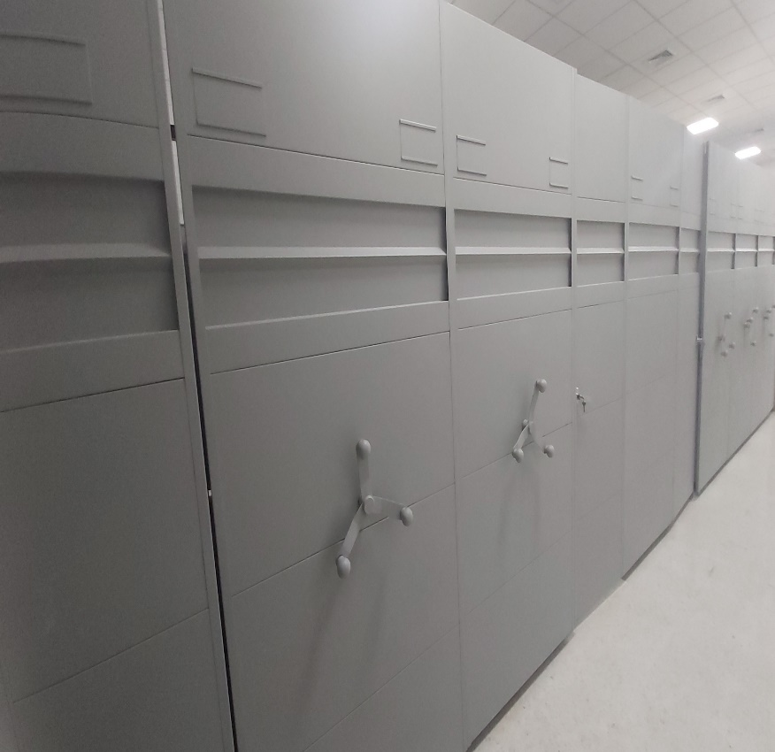
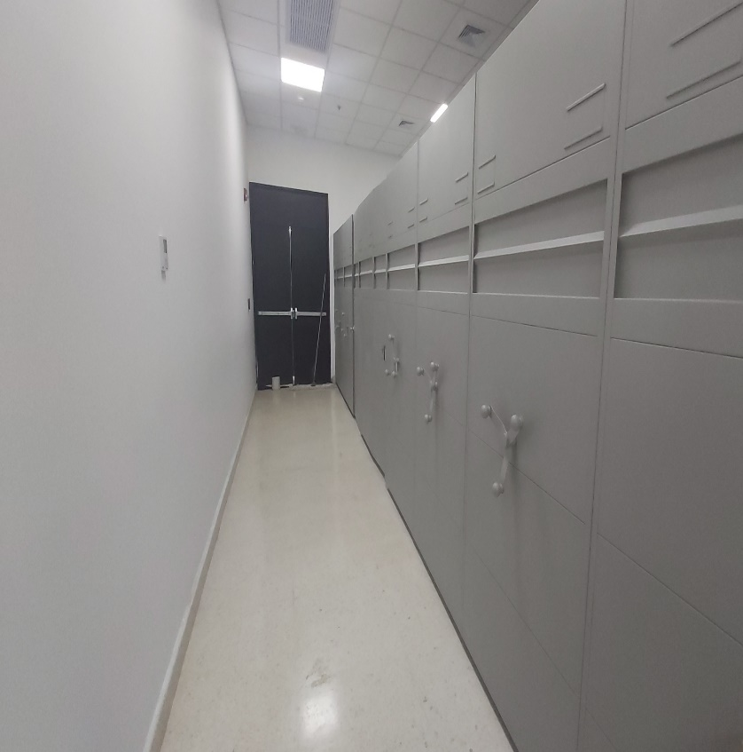
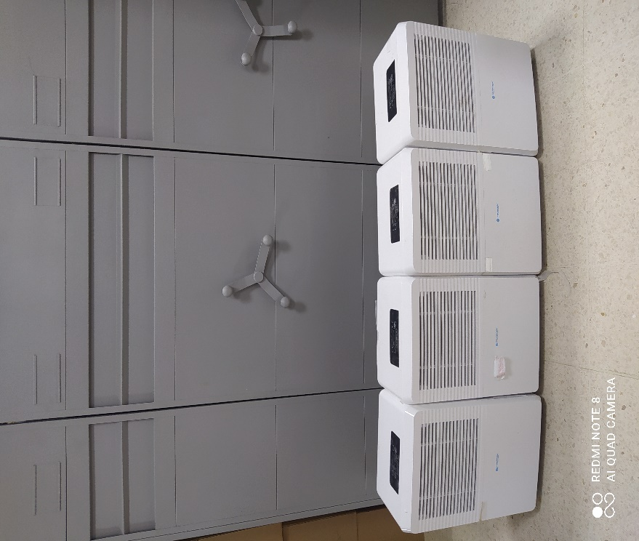
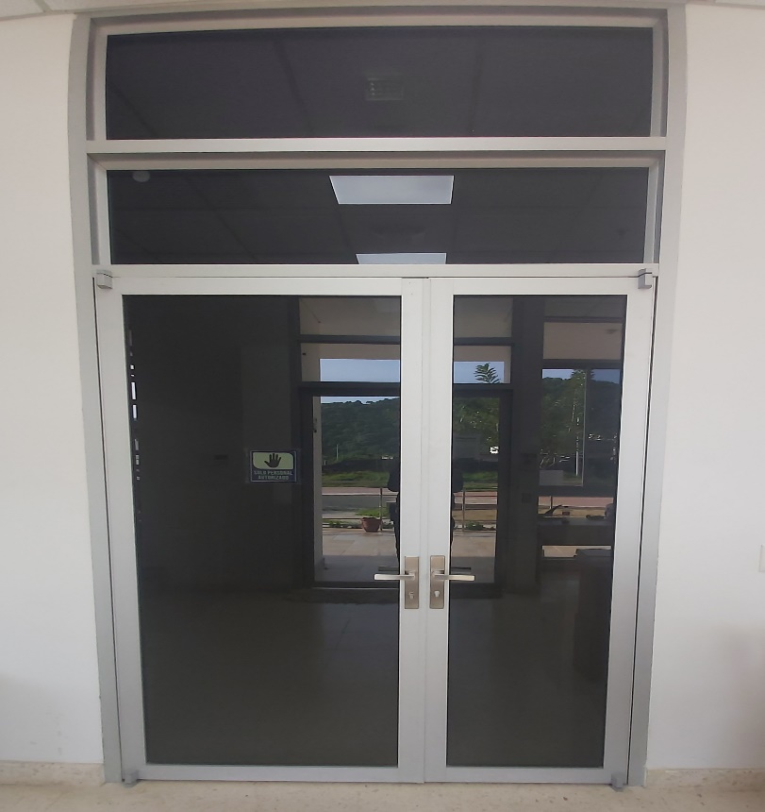

 |  |  |  |  | GESTION DOCUMENTAL |  |  |  |  | GESTION DOCUMENTAL |  |  |  |  | ALMIN
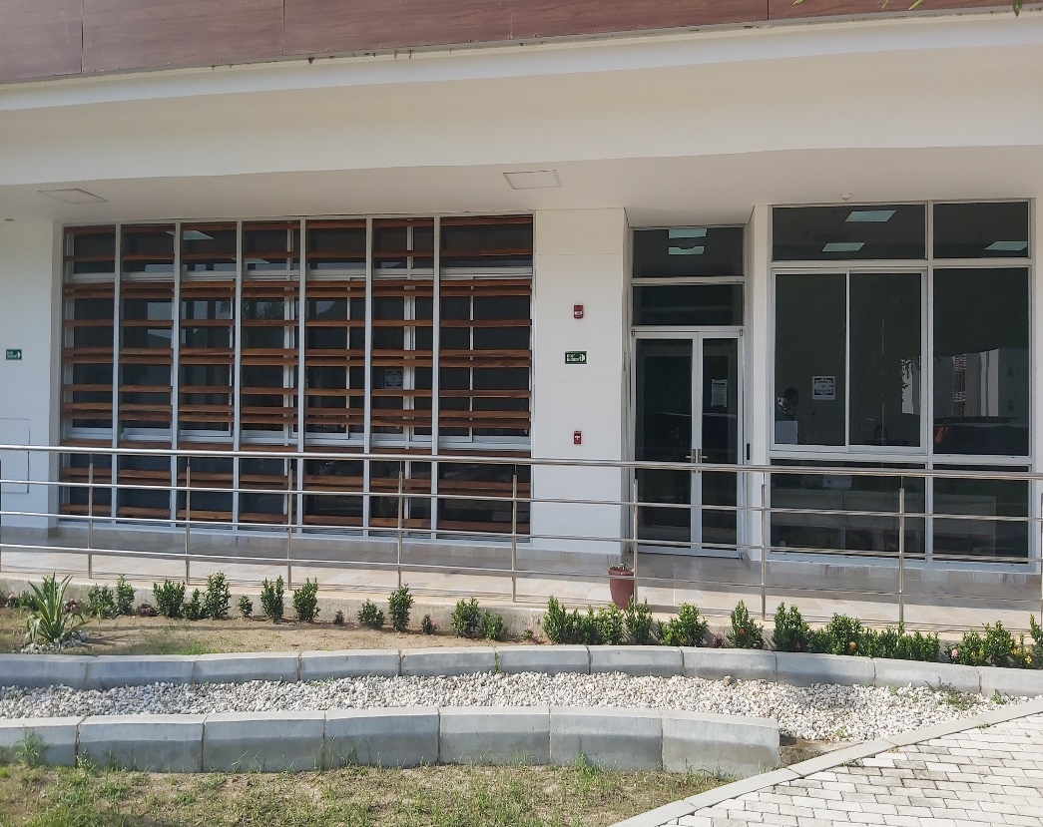
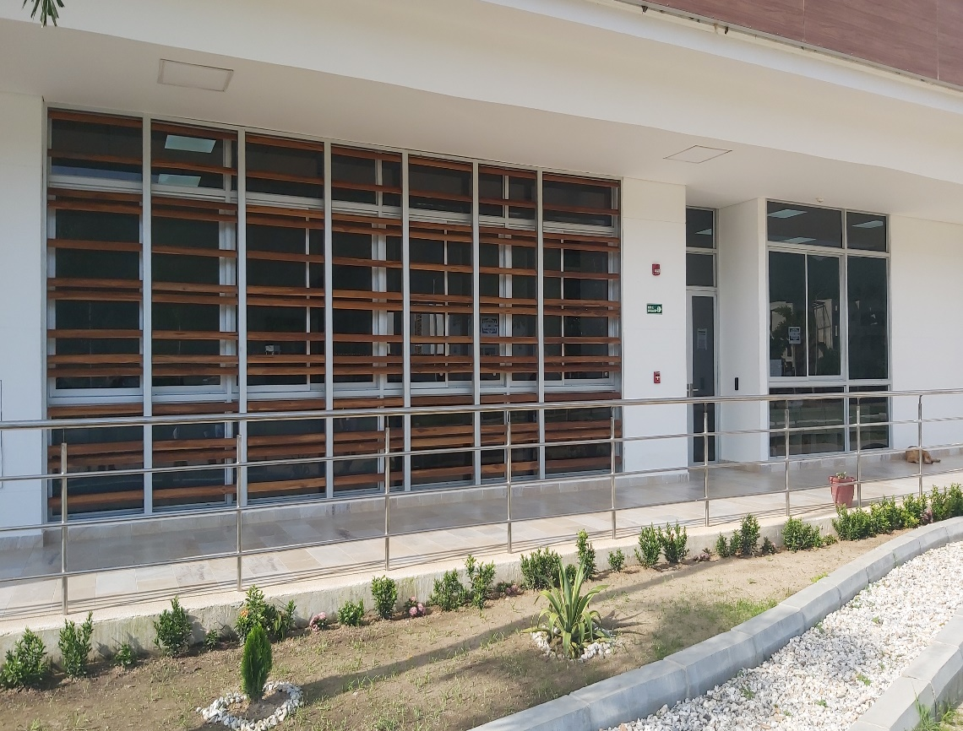
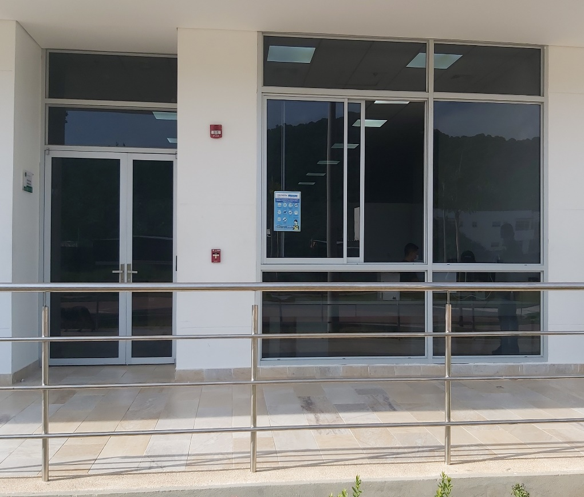

C. CARACTERÍSTICAS DE LA DOCUMENTACIÓN
IDENTIFICACIÓN DEL FONDO ACUMULDADO O DOCUMENTAL
UNIDAD POLICIAL |  |  |  |  |  |  |  |  |  |  | DEPENDENCIA PRODUCTORA:
ACERVO DOCUMENTAL
Fechas Extremas Acervo Documental |  |  |  |  |  | Cantidades de Unidades de Conservación Cajas |  | Cantidad Soporte Documental
Fecha Inicial |  | No aplica | No aplica | No aplica | No aplica | No aplica |  | Archivo de Gestión | Papel (carpetas) | Análogo | Digital | Planos | Libros | Videos | Fotografías |  | Cintas |  | Microfilmes |  | Magnéticos y ópticos
fecha final |  | No aplica | No aplica | No aplica | No aplica |  |  |  | No aplica | No aplica | No aplica | No aplica | No aplica | No aplica | No aplica |  | No aplica |  | No aplica |  | No aplica
Fecha Inicial |  | No aplica | No aplica | No aplica | No aplica | No aplica |  | Archivo Central | Papel (carpetas) | Análogo | Digital | Planos | Libros | Videos | Fotografías |  | Cintas |  | Microfilmes |  | Magnéticos y ópticos
fecha final |  | No aplica | No aplica | No aplica | No aplica |  |  |  | No aplica | No aplica | No aplica | No aplica | No aplica | No aplica | No aplica |  | No aplica |  | No aplica |  | No aplica
Fecha Inicial |  | No aplica | No aplica | No aplica | No aplica | No aplica |  | Archivo Intermedio | Papel (carpetas) | Análogo | Digital | Planos | Libros | Videos | Fotografías |  | Cintas |  | Microfilmes |  | Magnéticos y ópticos
...
B. Inspección y mantenimiento de sistemas de almacenamiento e instalaciones físicas |  |  |  |  |  |  | Archivo Central |  |  | Se realizan las respectivas inspecciones y mantenimientos a las instalaciones destinadas a la administracion y custodia del acervo documental. |  |  | Mediante formato ( 1 GD-FR0012 SEGUIMIENTOA LOS PROGRAMAS DE CONSERVACION PREVENTIVA PARA LOS ARCHIVOS DE LA POLICIA NACIONAL) |  |  | Trimestral
C. Saneamiento ambiental: desinfección, desratización y desinsectación |  |  |  |  |  |  | Archivo Central |  |  | Periodicamente se realiza limpieza de las unidades de conservacion y estanteria destinada para el deposito del acervo documental. |  |  | Mediante formato ( 1 GD-FR0012 SEGUIMIENTOA LOS PROGRAMAS DE CONSERVACION PREVENTIVA PARA LOS ARCHIVOS DE LA POLICIA NACIONAL) |  |  | Trimestral
D. Monitoreo y control de condiciones ambientales |  |  |  |  |  |  | Archivo Central |  |  | Se lleva el control de la temperatura y humedad relativa y se registra en la planilla de control ambiental. |  |  | Mediante formato ( 1 GD-FR0012 SEGUIMIENTOA LOS PROGRAMAS DE CONSERVACION PREVENTIVA PARA LOS ARCHIVOS DE LA POLICIA NACIONAL) |  |  | Trimestral |  |  |  |  | Se lleva el control de la temperatura y humedad relativa y se registra en la planilla de control ambiental.
E. Almacenamiento y re-almacenamiento |  |  |  |  |  |  | Archivo Central |  |  | Se cuenta con el espacio , estanteria y condiciones para la custodia de los documentos. |  |  | Mediante formato ( 1 GD-FR0012 SEGUIMIENTOA LOS PROGRAMAS DE CONSERVACION PREVENTIVA PARA LOS ARCHIVOS DE LA POLICIA NACIONAL) |  |  | Trimestral |  |  |  |  | Se cuenta con el espacio , estanteria y condiciones para la custodia de los documentos.
F. Prevención de emergencias y atención de desastres. |  |  |  |  |  |  | Archivo Central |  |  | No existe plan de prevencion, contingencia y atencion de desastres que mitigue la perdida de informacion |  |  | Mediante formato ( 1 GD-FR0012 SEGUIMIENTOA LOS PROGRAMAS DE CONSERVACION PREVENTIVA PARA LOS ARCHIVOS DE LA POLICIA NACIONAL) |  |  | Trimestral |  |  |  |  | No existe plan de prevencion, contingencia y atencion de desastres que mitigue la perdida de informacion
PLAN DE CONSERVACIÓN PREVENTIVA
Programa |  |  |  |  |  |  | Clase de Archivo |  |  | Actividad |  |  | Evidencia |  |  | periodicidad |  |  |  |  | Observaciones
A. Preservación digitla a largo plazo |  |  |  |  |  |  | Archivo Central |  |  | No aplica |  |  | No aplica |  |  | No aplica |  |  | No aplica |  |  | No aplica
EVIDENCIA FOTOGRÁFICA
SE DEBERÁ ANEXAR FOTOGRAFÍAS QUE DEN CUANTA DE LAS CONDICIONES DE ORGANIZACIÓN, ADMINISTRACIÓN, CUSTODIA Y CONSERVACIÓN DE LOS ACERVOS DOCUMENTALES
Plan de conservación de preventiva
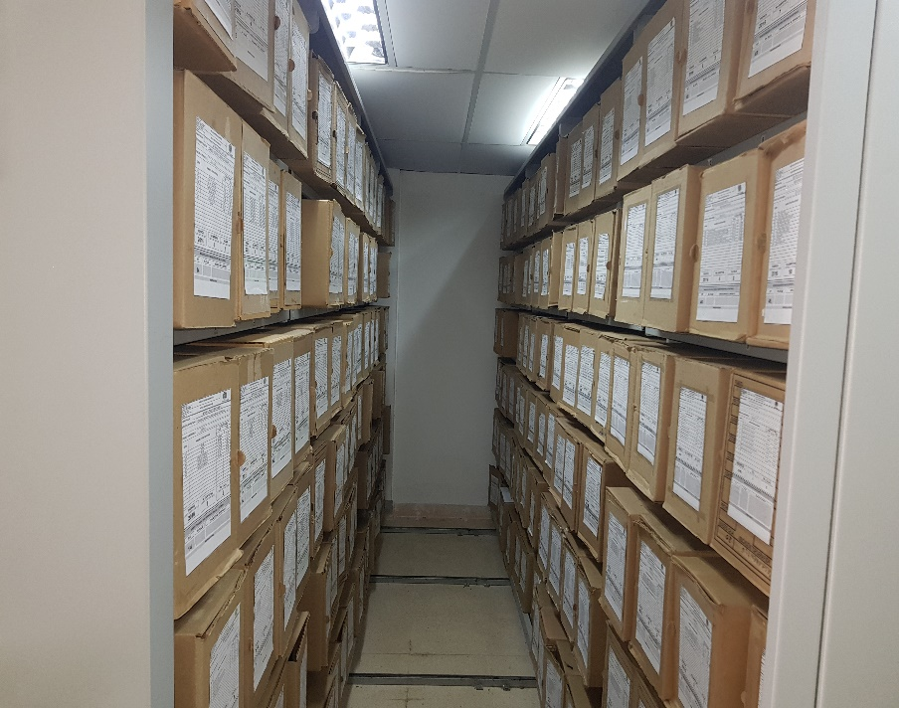
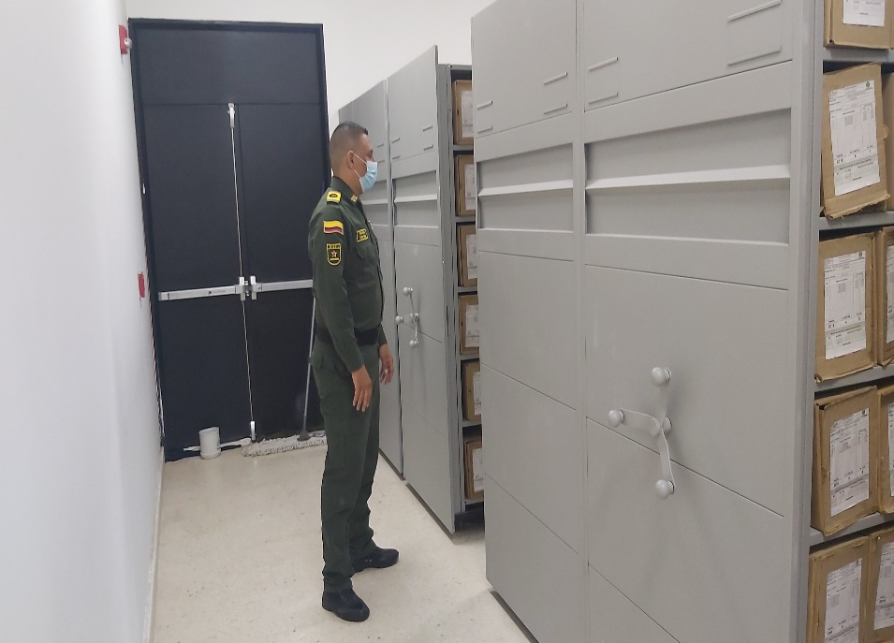
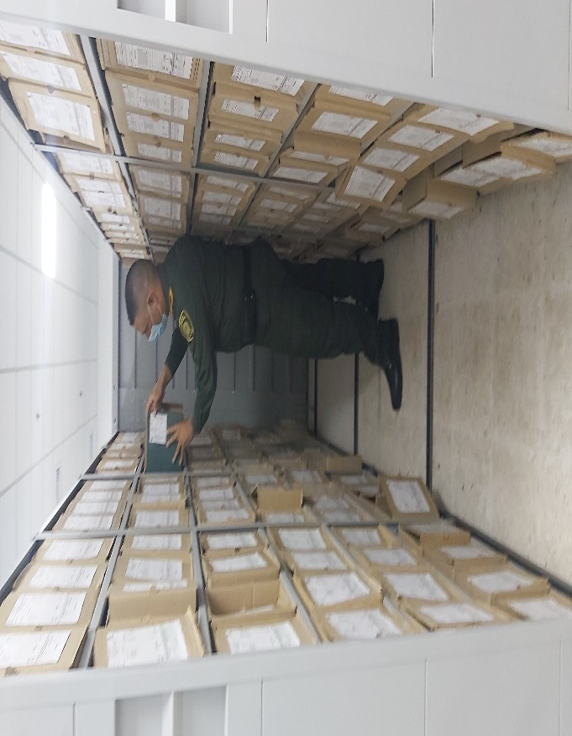
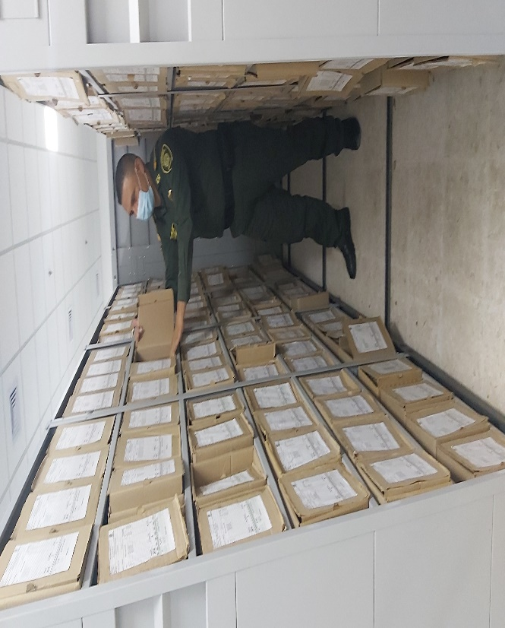

Fecha de Elaboración |  |  |  | 22 | 9 | 2021 |  | Fecha de Elaboración |  | 22 | 9 | 2021 |  |  |  | VISTO BUENO JEFE DE LA UNIDAD
Diagnostico Elaborado por: |  |  |  | PT. LENIN ZUÑIGA NAVARRO |  |  |  | Jefe Grupo de Gestión Documental |  | CM: NERIS BEATRIZ MAESTRE PEREA |  |  |  |  |  | Comandante de Unidad |  |  |  | CORONEL JUSUS MANUEL DE LOS REYES VALENCIA
 |  |  |  | Grado Nombres y Apellidos |  |  |  |  |  | Grado Nombres y Apellidos |  |  |  |  |  |  | Grado Nombres y Apellidos

Firma |  |  |  |  |  |  |  | Firma |  |  |  |  |  |  |  |  | Firma

INSTRUCCIONES PARA EL DILIGENCIAMIENTO
Para el correcto diligenciamiento del presente formato se tendrán en cuenta las siguientes instrucciones.
1 | CIUDAD: Denominación de la ciudad y departamento al cual pertenece la dependencia productora. Ejemplo: CALI, VALLE DEL CAUCA
...

